Hoja1
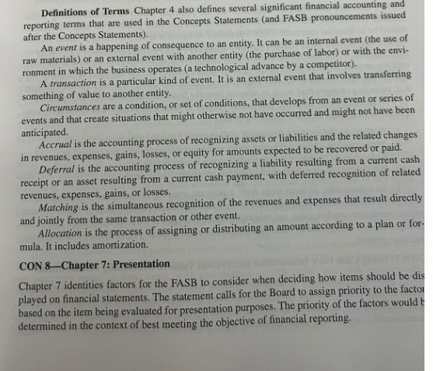
DIPLOMADO MAS PRACTICO |  |  | MEDICION DE DEUDAS AL COSTO AMORTIZADO |  |  |  |  |  | SUSTANCIA SOBRE FORMA
DE NIIF |  |  | PRESTAMO |  |  | 1,000,000 |  | Sustancia | PRESTAMO |  |  | 900,000 |  | Reconocimiento inicial
CERO POWERPOINT |  |  | TASA |  |  | 1.0000% |  | antes que a | TASA |  |  | 1.9050% |  |  | D | H
INICIA |  | 25 DE JULIO | PLAZO |  |  | 24 |  | la forma | PLAZO |  |  | 24 |  | Efectivo | 900,000
PRECIO OFICIAL S/ | 2,000 |  | PAGO |  |  | 47,073 |  |  | PAGO |  |  | 47,073 |  | Prestamo por pagar |  | 900,000
PRECIO OFICIAL USD | 541 |  | COMISION DE DESEMBOLSO |  |  | 10.0000%
APOYO AL COLEGA HASTA 10 DE JUNIO |  |  | BANCO MENTIROSO |  | PRINCIPAL | INTERESES | PAGO | 1.9050% |  |  | PRINCIPAL | INTERESES | PAGO | Mes 1:
DESCUENTO TIK TOK |  | 30% |  |  |  |  |  | 900,000 |  |  |  |  |  | Gastos financieros | 17,145
 |  |  | 1 | Octubre | 37,073 | 10,000 | 47,073 | -47,073 | 1 | Octubre | 29,928 | 17,145 | 47,073 | Prestamo por pagar |  | 17,145
 |  |  | 2 | Noviembre | 37,444 | 9,629 | 47,073 | -47,073 | 2 | Noviembre | 30,499 | 16,575 | 47,073
 |  |  | 3 | Diciembre | 37,819 | 9,255 | 47,073 | -47,073 | 3 | Diciembre | 31,080 | 15,994 | 47,073 | Mes 1: |  |  | 46,193
 |  |  | 4 | Enero | 38,197 | 8,877 | 47,073 | -47,073 | 4 | Enero | 31,672 | 15,402 | 47,073 | Prestamo por pagar | 47,073 |  | 45,330
 |  |  | 5 | Febrero | 38,579 | 8,495 | 47,073 | -47,073 | 5 | Febrero | 32,275 | 14,798 | 47,073 | Efectivo |  | 47,073 | 44,483
 |  |  | 6 | Marzo | 38,965 | 8,109 | 47,073 | -47,073 | 6 | Marzo | 32,890 | 14,184 | 47,073 |  |  |  | 43,651
 |  |  | 7 | Abril | 39,354 | 7,719 | 47,073 | -47,073 | 7 | Abril | 33,516 | 13,557 | 47,073 | Prestamo por pagar |  | 870,072 | 42,835
 |  |  | 8 | Mayo | 39,748 | 7,326 | 47,073 | -47,073 | 8 | Mayo | 34,155 | 12,919 | 47,073 | Prestamo por pagar |  | 870,072 | 42,034
 |  |  | 9 | Junio | 40,145 | 6,928 | 47,073 | -47,073 | 9 | Junio | 34,806 | 12,268 | 47,073 | Prestamo por pagar |  | 870,072 | 41,248
 |  |  | 10 | Julio | 40,547 | 6,527 | 47,073 | -47,073 | 10 | Julio | 35,469 | 11,605 | 47,073 |  |  |  | 40,477
 |  |  | 11 | Agosto | 40,952 | 6,121 | 47,073 | -47,073 | 11 | Agosto | 36,144 | 10,929 | 47,073 | Mes 2: |  |  | 39,721
 |  |  | 12 | Setiembre | 41,362 | 5,712 | 47,073 | -47,073 | 12 | Setiembre | 36,833 | 10,241 | 47,073 | Gastos financieros | 16,575 |  | 38,978
 |  |  | 13 | Octubre | 41,775 | 5,298 | 47,073 | -47,073 | 13 | Octubre | 37,534 | 9,539 | 47,073 | Prestamo por pagar |  | 16,575 | 38,249
 |  |  | 14 | Noviembre | 42,193 | 4,880 | 47,073 | -47,073 | 14 | Noviembre | 38,249 | 8,824 | 47,073 |  |  |  | 37,534
 |  |  | 15 | Diciembre | 42,615 | 4,458 | 47,073 | -47,073 | 15 | Diciembre | 38,978 | 8,095 | 47,073 | Mes 2: |  |  | 36,833
 |  |  | 16 | Enero | 43,041 | 4,032 | 47,073 | -47,073 | 16 | Enero | 39,721 | 7,353 | 47,073 | Prestamo por pagar | 47,073 |  | 36,144
 |  |  | 17 | Febrero | 43,472 | 3,602 | 47,073 | -47,073 | 17 | Febrero | 40,477 | 6,596 | 47,073 | Efectivo |  | 47,073 | 35,469
 |  |  | 18 | Marzo | 43,906 | 3,167 | 47,073 | -47,073 | 18 | Marzo | 41,248 | 5,825 | 47,073 |  |  |  | 34,806
 |  |  | 19 | Abril | 44,345 | 2,728 | 47,073 | -47,073 | 19 | Abril | 42,034 | 5,039 | 47,073 | Prestamo por pagar |  | 839,573 | 34,155
 |  |  | 20 | Mayo | 44,789 | 2,285 | 47,073 | -47,073 | 20 | Mayo | 42,835 | 4,238 | 47,073 | Prestamo por pagar |  | 839,573 | 33,516
 |  |  | 21 | Junio | 45,237 | 1,837 | 47,073 | -47,073 | 21 | Junio | 43,651 | 3,422 | 47,073 | Prestamo por pagar |  | 839,573 | 32,890
 |  |  | 22 | Julio | 45,689 | 1,384 | 47,073 | -47,073 | 22 | Julio | 44,483 | 2,591 | 47,073 |  |  |  | 32,275
 |  |  | 23 | Agosto | 46,146 | 928 | 47,073 | -47,073 | 23 | Agosto | 45,330 | 1,744 | 47,073 |  |  |  | 31,672
 |  |  | 24 | Setiembre | 46,607 | 466 | 47,073 | -47,073 | 24 | Setiembre | 46,193 | 880 | 47,073 |  |  |  | 31,080
 |  |  |  |  | 1,000,000 | 129,763 | 1,129,763 |  |  |  | 900,000 | 229,763 | 1,129,763

